спецификация реечных щитов
 |  | Ведомость деталей обрабатываемых на участке 3D создает ПТО в Excel. Далее ПТО осуществляет внесение всех данных в SP3. После чего ведомость передается в производство совместно с ДП/КД. Оригинал заполненного документа хранится на сервере в электронном виде, а так же в ПТО в бумажном виде.
Док. № 405.01 |  |  |  |  |  | \\1C\GlobArch\Рабочая папка\Выходные документы\Выходные документы (шаблоны) |  |  |  | 2018-04-17 |  |  |  | 15:25:55
 | Составитель |  |  | Визирует | Передает копии |  |  |  |  | Получают |  |  |  |  |  |  |  |  |  |  | бум |  | эл (адрес)
 |  |  |  |  |  |  |  |  |  | оригинал |  | копии |  |  |  |  |  |  | шаблон | папка | Папка секретаря по отделам |  | \\1C\GlobArch\Рабочая папка\Выходные документы\Выходные документы (шаблоны)
 | Начальник ПТО Ильюшина А.В. |  |  | Ведущий архитектор Начальник участка 3D | Начальник ПТО Ильюшина А.В. |  |  |  |  | Начальник ПТО (Ильюшина А.В.) (Папка по заказчикам сортировка от А до Я) |  | 1. Начальник участка 3D (Воронков М.) (Папка по заказчикам сортировка от А до Я) 2. Диспетчер участка заготовки (Йулдашев Ф.) (Папка по заказчикам сортировка от А до Я)
 |  |  |  |  |  |  |  |  |  |  |  |  |  |  |  |  |  |  |  | стенд
 |  |  |  |  |  |  |  |  |  |  |  |  |  |  |  |  |  |  | заполненный | папка | Ильюшина А.В. (Папка по заказчикам сортировка от А до Я) |  | \\1C\GlobArch\ВЕДОМОСТЬ ДЕТАЛЕЙ ОБРАБАТЫВАЕМЫХ НА УЧАСТКЕ_3d
 |  |  |  |  |  |  |  |  |  |  |  |  |  |  |  |  |  |  |  | стенд

Пшеничников 2368/1-3 |  |  |  | ВЕДОМОСТЬ ДЕТАЛЕЙ ОБРАБАТЫВАЕМЫХ НА УЧАСТКЕ 3D
№/№ | № Заказа | № Изделия | № комплекта | Наименование детали | № Детали | Материал | Вид отделки: 1.укрывная 2.прозрачная 3.под отливку | Тип материала | Внешний вид | ОБРАТКА | Размеры модели |  |  | Габариты заготовки |  |  | Кол-во | Заготовка |  |  | 3D |  |  |  |  |  |  |  | Деталь отфрезерована и передана на столярный участок (дата) | Деталь передана на резной участок (дата) | Деталь дорезана и передана в столярный цех | CNC | 2018-05-10
 |  |  |  | 1.Профиль резной. 2.Профиль лекальный гладкий. 3.Резной элемент. 4.Токарка. 5.Рамка. |  |  |  | 1.Реечный щит. 2.Брусок. 3.Решетка. |  |  | длина | ширина | толщина | длина | ширина | толщина |  | Склеена (дата) | Загружена в сушилку (дата) | Выгружена из сушилки (дата) | Наличие 3d модели | Заготовка отстрогана и передана на участок ЧПУ (дата) | Тип оборудования | Время обработки (1шт) (часов) | Кол-во деталей одновременно обрабатываемых | Отфрезеровано деталей | Осталось отфрезеровать деталей | Остаток времени обработки |  |  |  | ТОКАРНЫЙ
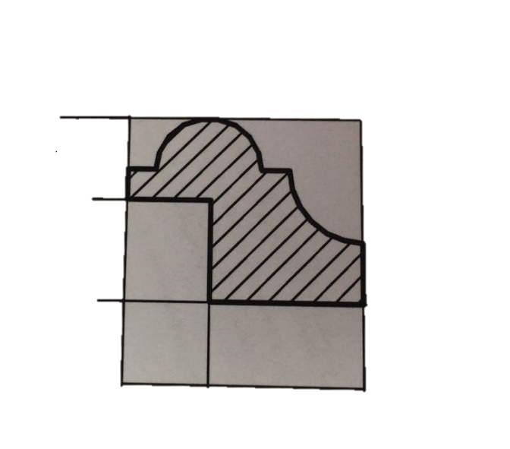
Начальник ПТО Ильюшина А.В. |  |  |  |  |  |  |  |  |  |  |  |  |  |  |  |  |  | Диспетчер участка заготовки (Йулдашев Ф.) |  |  | Начальник участка 3D (Воронков М.) |  |  |  |  |  |  |  | (Йулдашев Ф.) |  |  | WINNER
1 | 2368 | 1 |  | Профиль резной | 2368_1_004 | дуб |  | Реечный щит | 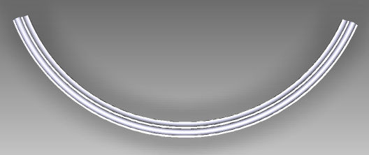 |  | 634 | 221 | 22 | 674 | 261 | 24 | 1 | не треб | не треб | не треб | 3D | 2018-05-03 | CNC | 8 | 1 | 1 | 0 | 0 | 2018-05-05 | НЕ ТРЕБ | 2018-05-10 | 5D
2 | 2368 | 1 |  | Профиль резной | 2368_1_005 | дуб |  | Реечный щит | 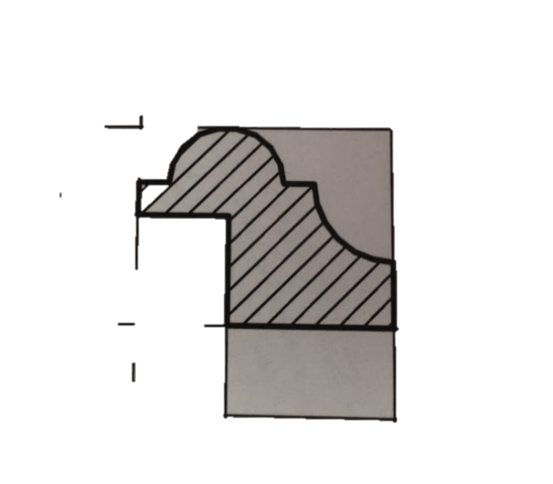 |  | 1212 | 106 | 22 | 1252 | 146 | 24 | 1 | не треб | не треб | не треб | 3D | 2018-05-03 | Ruiji | 20 | 1 | 1 | 0 | 0 | 2018-05-05 | НЕ ТРЕБ | 2018-05-10 | Ruiji
3 | 2368 | 1 |  | Профиль резной | 2368_1_008 | дуб |  | Реечный щит | 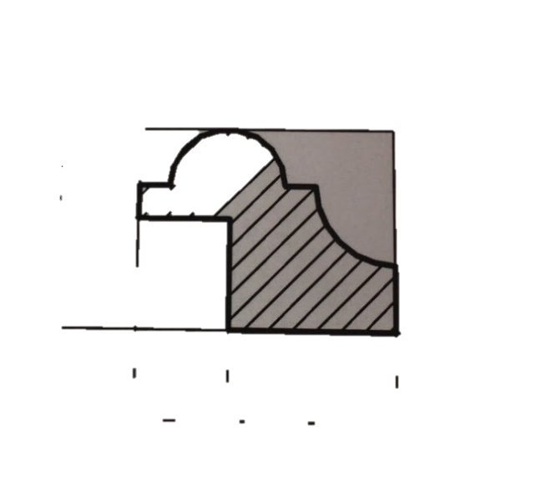 |  | 1212 | 106 | 22 | 1252 | 146 | 24 | 1 | не треб | не треб | не треб | 3D | 2018-05-03 | Ruiji | 20 | 1 | 1 | 0 | 0 | 2018-05-05 | НЕ ТРЕБ | 2018-05-10
4 | 2368 | 1 |  | Профиль резной | 2368_1_006 | дуб |  | Реечный щит | 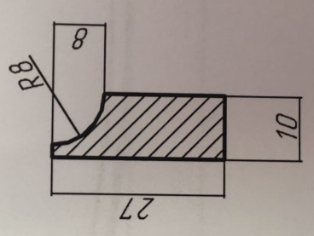 |  | 1231 | 88 | 10 | 1271 | 128 | 12 | 1 | не треб | не треб | не треб | 3D | 2018-05-03 | Ruiji | 20 | 1 | 1 | 0 | 0 | 2018-05-05 | НЕ ТРЕБ | 2018-05-10
5 | 2368 | 1 |  | Профиль резной | 2368_1_007 | дуб |  | Реечный щит |  |  | 1231 | 88 | 10 | 1271 | 128 | 12 | 1 | не треб | не треб | не треб | 3D | 2018-05-03 | Ruiji | 20 | 1 | 1 | 0 | 0 | 2018-05-05 | НЕ ТРЕБ | 2018-05-10
6 | 2368 | 1 |  | Профиль резной | 2368_1_010 | дуб |  | Реечный щит | 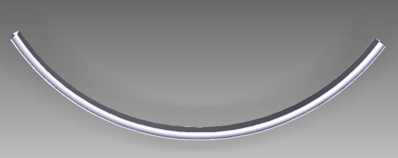 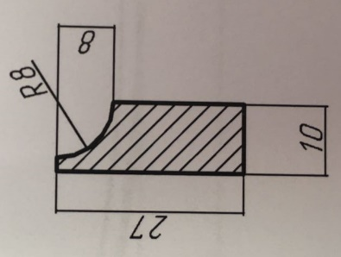 |  | 548 | 164 | 10 | 588 | 204 | 12 | 1 | не треб | не треб | не треб | 3D | 2018-05-03 | CNC | 7 | 1 | 1 | 0 | 0 | 2018-05-05 | НЕ ТРЕБ | 2018-05-10
7
8
9
10
11
12
13
14
15
16
17
18
19
20
21
22
23
24
25
26
27
28
29
30
31
32
33
34
Составил________________________________ Начальник ПТО (Ильюшина А.В.)
Завизировал _____________________________Ведущий архитектор
Завизировал _____________________________Начальник участка 3D (Воронков М.)
Копию получили:
Начальник участка 3D (Воронков М.)______________________________
Диспетчер участка заготовки (Йулдашев Ф.)______________________________

